Rapor Sayfası
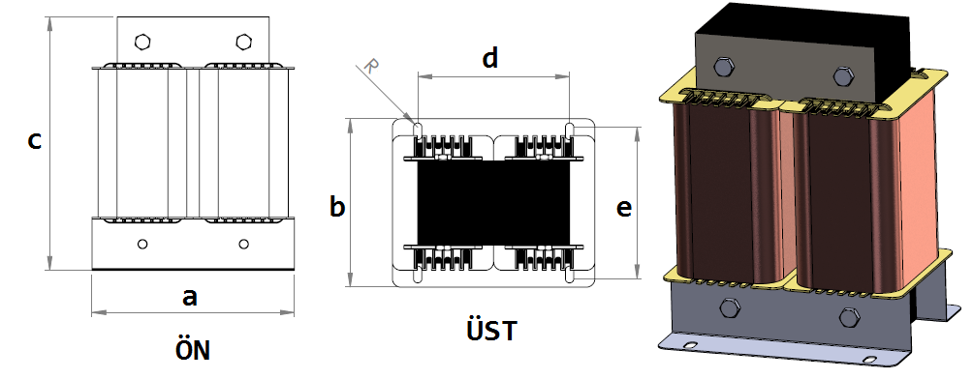
Trafo Tipi : | MonoFaz UI Izolasyon Trafosu Hesap Ozeti |  |  |  |  |  |  |  | Tarih : |  |  | 2021-05-05
Değerler
Güç : | 500.0 VA |  |  |  |  | Primer Agirlik(Al) : | 0.015 kg |  | Karkas Ölçüleri : |  | 100.0 x 120.0 x 72.0
Sac kk : | 7.0 |  |  |  |  | Sekonder Agirlik(Al): | 0.0 kg |  | Trafo Ölçüleri : |  | 600.0 x 262.0 x 500.0
Sac © | 0.5 mm |  |  |  |  | Primer Agirlik(Cu) : | 0.0 kg |  | Klemens & Ayak : |  | TRV4B / 25.0 / 18.0 - 133 Kose
Gauss : | 11500.0 |  |  |  |  | Sekonder Agirlik(Cu) : | 0.0 kg |  | Sac Agirlik : |  | 175.728 kg(EI Sac)
Frekans : | 50.0 Hz |  |  |  |  | Toplam Agirlik : | Al:0.015 // Cu:0.0kg

Primer |  |  |  |  |  |  |  | Sekonder
 |  |  |  |  |  | 344.0 V ( 344.0V ) |  |  |  |  |  |  | 0.0 V ( 0.0V )
1 NOLU KADEME: |  |  |  |  |  |  |  | 1 NOLU KADEME:
Tel : | Al |  |  |  |  |  |  | Tel :
Cap : | 0.3 |  |  |  |  |  |  | Cap : | 0
Kesit : | 0.070685834706 |  |  |  |  |  |  | Kesit : | 0
Akim : | 0.11309733553 |  |  |  |  |  |  | Akim : | 0
Kat : | 1 |  |  |  |  |  |  | Kat : | 0
Uzunluk : | 26.956944 |  |  |  |  |  |  | Uzunluk : | 0
 |  | -- Teller -- |  |  |  |  |  |  |  | -- Teller --
Yuv. Tel : | 0.3 |  |  |  |  | 56 sp |  | Yuv. Tel : |  |  |  |  | 0 sp
Ytel Agr : | 0.0051447800369 |  |  |  |  |  |  | Ytel Agr :
Kare Tel : |  |  |  |  |  |  |  | Kare Tel :
Ktel Agr : |  |  |  |  |  |  |  | Ktel Agr :
Folyo : |  |  |  |  |  |  |  | Folyo :
Folyo Agr : |  |  |  |  |  |  |  | Folyo Agr :
Kapton : |  |  |  |  |  |  |  | Kapton :

 | IZOLASYON DEGERLERI
 | Primer Kademe |  |  |  | Tur | Ekran
 | Yok |  |  |  | Yok | Yok
 | VA Kademe |  |  |  | Tur | Ekstra
 | Yok |  |  |  | Yok | Yok
 | Primer-Sekonder |  |  |  | Tur
 | Yok |  |  |  | Yok
 | NÜVE ÖLÇÜLERİ (mm)
 | a | b | c | d | e | f
 | 0.0 mm | 0.0 mm | 0.0 mm
 | TRAFO ÖLÇÜLERİ (mm)
 | a | b | c | d | e | f
 | 600.0 mm | 262.0 mm | 500.0 mm | 500.0 mm | 196.0 mm | 0.0 mm

